High level requirement
A2N |  |  |  | Develop a simple program |  |  |  |  |  | Process
 |  |  |  |  |  |  |  |  |  | Recruitment
Document code |  |  |  | Add2Num | Document name |  | Project Add 2 numbers |  |  | Create Date |  | 1-Oct-17 |  |  |  | Creator | ThachLN
 |  |  |  |  |  |  |  |  |  | Update Date |  | 27-Mar-18 |  |  |  | Updater | ThachLN
1 | Introduction

 | Viết phần mềm cài đặt thuật toán cộng 2 số lớn (được biểu diễn dưới dạng chuỗi) cho các học sinh Tiểu học.
 | Thời lượng: 2h (kể cả thời lượng đọc đề này)

 |  |  |  |  |  | Đã hoàn thành(xem file : MyBigNumber.java)

2 | Input

 |  | Yêu cầu trong mục 1.

 |  | Các kiến thức, kỹ năng, tài liệu mà bạn đã học.

 |  |  |  |  |  | Đã hoàn thành

3 | Preparation

 |  | Bạn tự chuẩn bị tool và tài liệu lập trình Java tương tứng.
 |  | Không sử dụng code có sẵn trên Internet (thường là sai).

 |  |  |  |  |  | Đã hoàn thành

4 | Request

 | Viết phần lõi (core) trong 1 lớp riêng "MyBigNumber", method sum(String, String) để cài đặt thuật toán cộng 2 số giống như các học sinh Tiểu học thực hiện:
 |  | Thực hiện quét chuỗi từ phải sang trái, lấy ra từng kí tự (character), chuyển thành kí số (digit). |  |  |  |  |  |  |  |  | Đã hoàn thành
 |  | Cộng từng kí số. |  |  |  |  |  |  |  |  | Đã hoàn thành
 |  | Thông báo lịch sử phép toán vừa thực hiện. Ví dụ: Bước 1, lấy 9 cộng 3 được 12, ghi 2, nhớ 1…. |  |  |  |  |  |  |  |  | Đã hoàn thành
 |  | … | 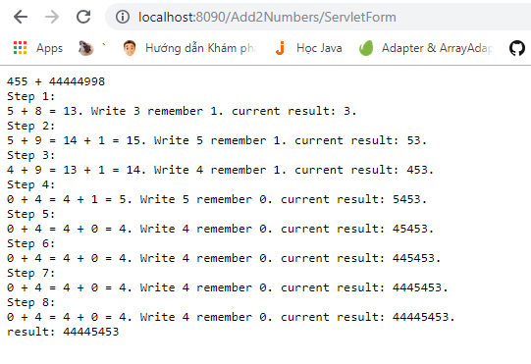 |  |  |  |  |  |  |  |  |  |  | 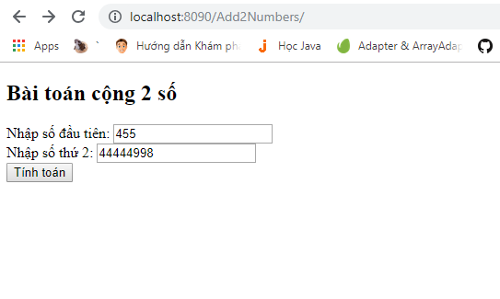
 |  | Lỗi dữ liệu được thực hiện thông qua Exception |  |  |  |  |  |  |  |  |  |  | Đã hoàn thành

 | Chương trình chính (lớp có method main) nhận dữ liệu từ tham số dòng lệnh (argument của program), sau đó truyển cho đối lượng của lớp MyBigNumber thực hiện phép toán. Lớp chương trình chính nhận thông tin lịch sử thực hiện phép toán để hiển thị ra cho người dùng.

 | Viết code để Unit Testing lớp MyBigNumber đảm bảo Coverage đạt tới 100% (Nếu không đạt phải giải thích hợp lý).
 | Source code của lớp MyBigNumber phải tuân thủ Coding convention.
 | l | Nếu code Java thì phải sửa hết các lỗi từ trang http://myworkspace.vn |  |  |  |  |  |  | Đã hoàn thành
 | 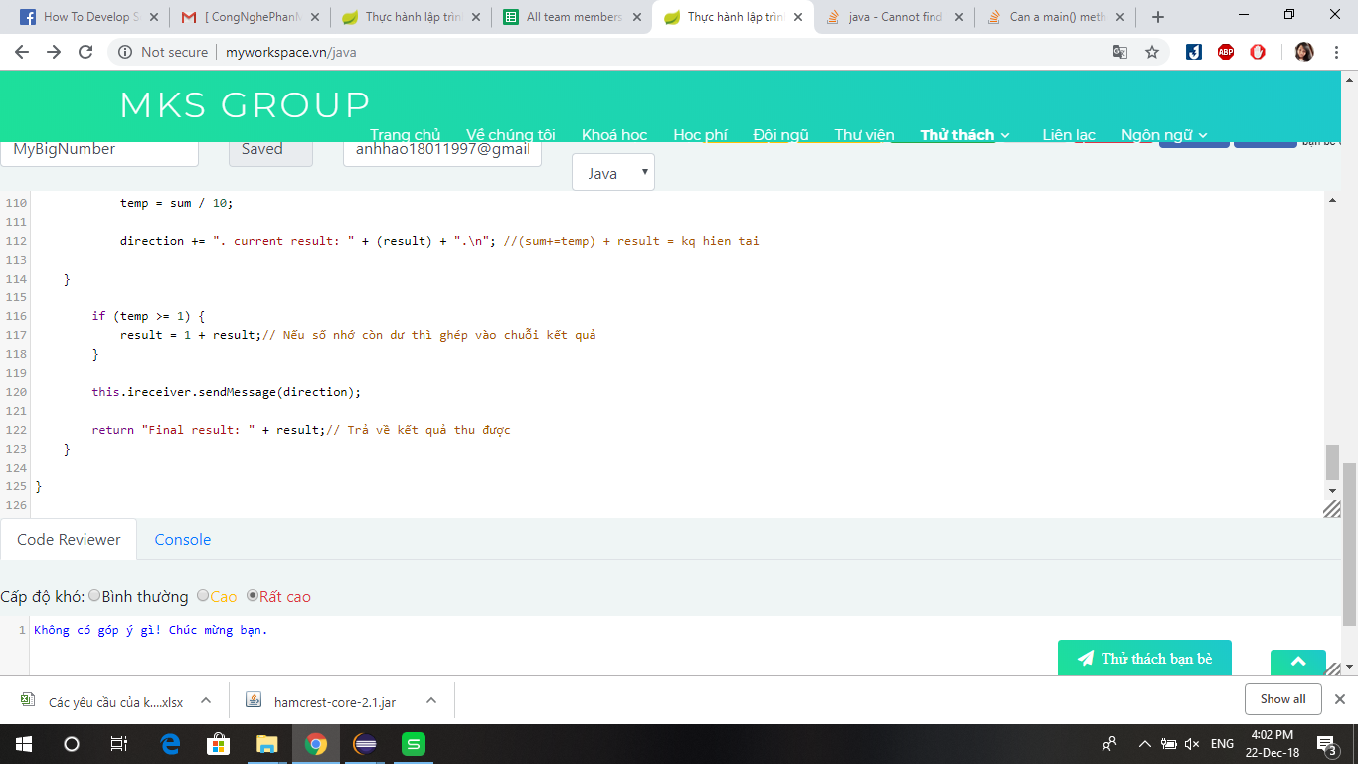

 | l | Nếu code bằng C/C++ thì phải dùng tool
 |  | - http://cppcheck.sourceforge.net/"
 |  | - http://thach.mekongsolution.com/2015/06/review-cc-coding-convention-by.html
 |  | (Các lớp khác cũng được code đầy đủ Coding convention tương tự).

5 | Không bắt buộc: Sử dụng log4j để log thời gian bắt đầu và kết thúc phép toán cộng.

 | Viết giao diện đơn giản để gọi phần lõi thực hiện tính toán. Chọn một trong các cách sau:
 |  |  | Chương trình chạy dạy console, lấy dữ liệu từ tham số (không cần nhập liệu trong lúc chạy), xuất kết quả ra màn hình (console)
 |  |  | Chương trình chạy dạy console hoặc GUI, nhập liệu đơn giản, xuất kết quả ra màn hình (console)
 |  |  | Chương trình chạy dạy dưới dạng web, nhập liệu đơn giản, xuất kết quả ra màn hình web dùng JSP, Servlet, và các thư viện khác nếu cần.
 |  |  | Chương trình chạy dạy dưới dạng web, nhập liệu đơn giản, xuất kết quả ra màn hình web dùng SpringMVC, và các thư viện khác nếu cần.
 |  |  | Chương trình chạy dạy dưới dạng web, nhập liệu đơn giản, xuất kết quả ra màn hình web dùng SpringBoot, Bootstrap và các thư viện khác nếu cần.
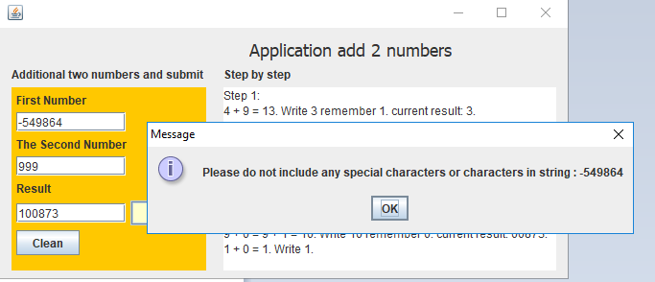
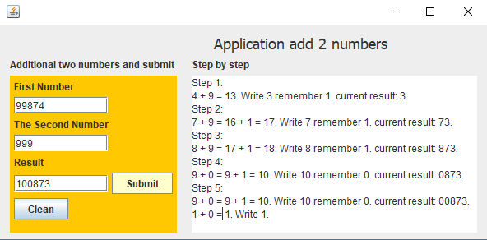
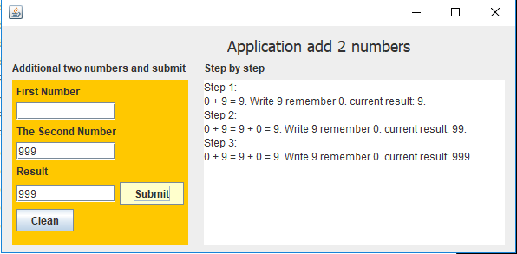

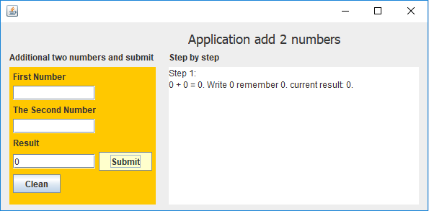
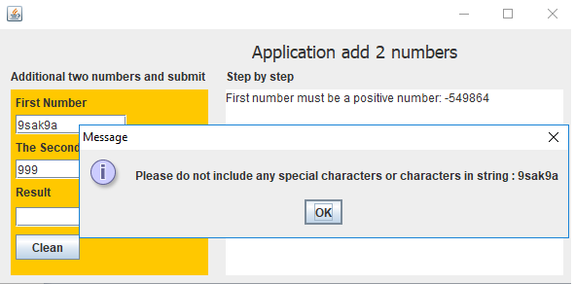
 |  |  |  |  |  |  |  |  |  |  |  |  |  |  | Một số trường hợp khi chạy phần mềm, bao gồm cả lỗi và không lỗi.

 | Output

 | Sản phẩm nộp lại
 |  | Project đã làm (dùng Eclipse hoặc NetBean hoặc IDE mà bạn thuần thục) được lưu trên Github.
 |  | Chương trình đã được biên dịch (binary) được đóng gói sẵn (có thể thực thi từ file .bat hoặc .cmd hoặc .exe hoặc .jar). Kèm tài liệu hướng dẫn (Có thể dùng file README.md trên Github) để cài vào máy khách hàng sao cho khách hàng có thể mở CMD ở thư mục bất gì gõ lệnh như:

 |  |  |  |  |  |  |  | Đã đóng gói thành phần mềm. Hướng dẫn mở bằng cmd ở radme.md

 |  | Không push lên Github file thừa (nếu bỏ đi mà chương trình vẫn chạy), chỉ nộp lại mã nguồn và cái file của Project theo IDE.
 |  | - Không push file đã biên dịch. |  |  |  |  |  |  |  |  |  |  |  | Đã hoàn thành
 |  | - Không push thư mục hoặc file do IDE sinh ra tạm trong quá trình biên dịch, phát triển chương trình.
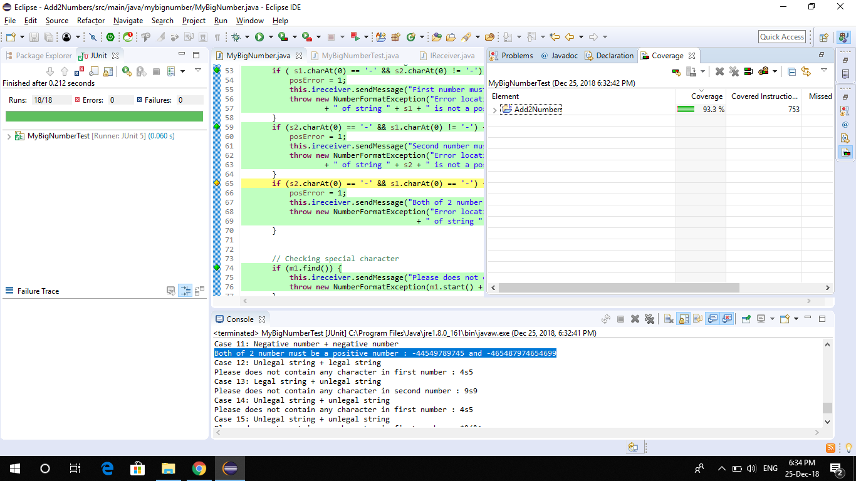

 |  |  |  |  |  | Check các testcase. Ở đây, coverage không đạt 100% do trường hợp tô vàng như trong hình báo thiếu nhưng thực tế đã check được trường hợp này.

